关系图
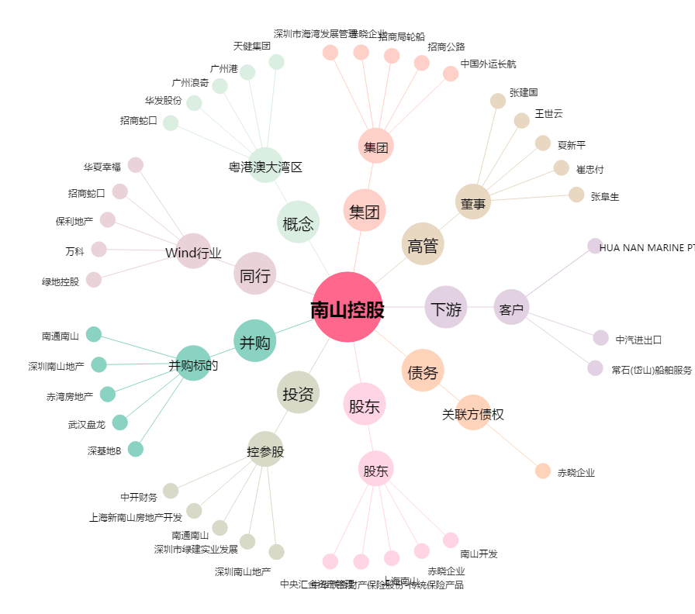
南山控股[002314.SZ] - 关系概览图

